上昇傾向のチャートについて
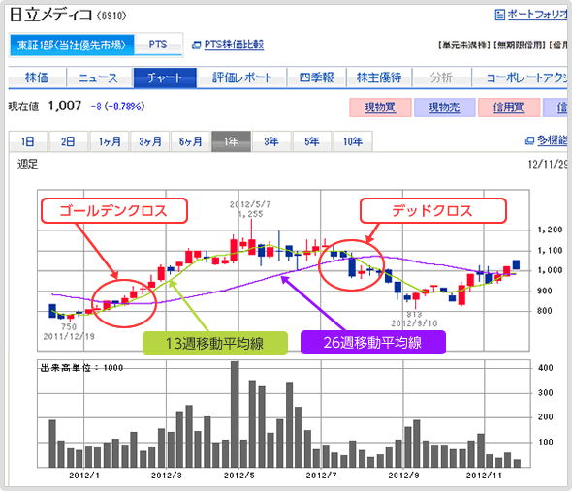
上昇傾向のチャートについて

 | 上昇トレンドの押し目買い
 | 短期移動平均線が長期移動平均線の常に上にあり、株価を上下させながら、 それぞれが緩やかに上昇しています。このような状態は安定した上昇トレンドであり、 株価が長期移動平均線に近づくのを狙って株を買うことを 「押し目買い」といいます。

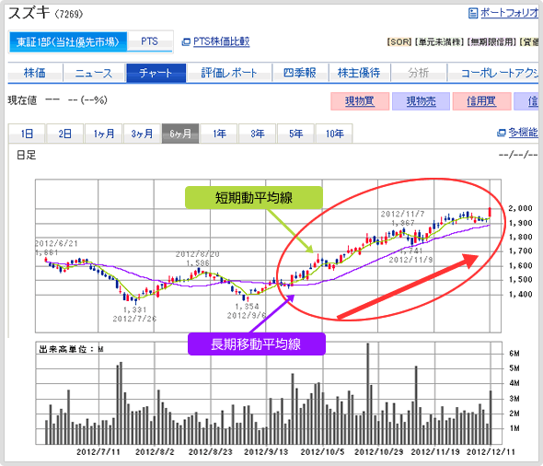

 | ダブルボトム
 | 一度つけた下値を下回らずに上昇に転じる形のことをいいます。ダブルボトム（チャートの下の方がWの形）を形成し、一度反転した戻り高値（前回の高値）を上回ると、今までの下降トレンドから上昇トレンドに反転することが多く、買いのサインといわれます。

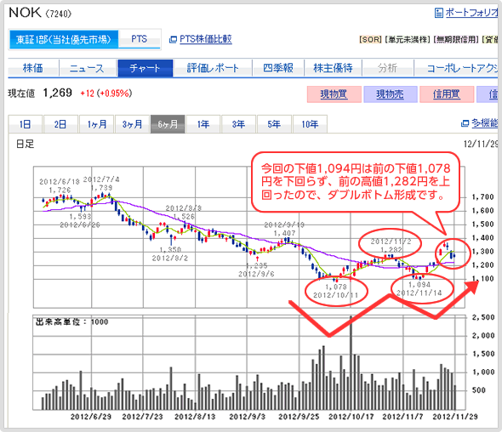

 | ゴールデンクロス
 | 短期の移動平均線が、長期の移動平均線を下から上にクロスする状態を、ゴールデンクロスと呼びます。 また、逆の場合はデッドクロスと呼びます。 ゴールデンクロスが起こると、直近の短期的な株価の勢いが、長期的な株価の勢いを上回った状態であり、株価が上昇局面に向かっていると判断できます。 しかし、ゴールデンクロスの他にもいろいろな指標があるので、それらと組み合わせて、最終的に判断することが重要です。

順張り_テクニカル分析法
順張り_テクニカル分析法

 | 概要
 | テクニカル分析とは、よりうまく取引をするために、過去の値動きパターンから将来の値動きを予想することです。

 | 1. 株価のトレンド（方向性）がわかる！ってどういうこと？

 | 株価が今後も上がるのか下がるのか、トレンド（方向性）を知ることができれば、取引に役立てることができますよね。 そんな株価のトレンドに乗って取引を行うことを「順張り投資」と言います。 株価が上昇基調にあり、今後もまだまだ上昇すると予想する時に買い、株価が下落基調にあり、今後もまだまだ下落すると予想する時に売る、という投資の方法です。 「順張り投資」は「トレンドフォロー」と言われることもあります。 一般的に、順張り投資は株価の上昇を確認してから買うことになるので、その分出遅れてしまいますが、トレンドを押さえておけば利益を出せる確度が高まるため、初心者に向いているとも言われています。

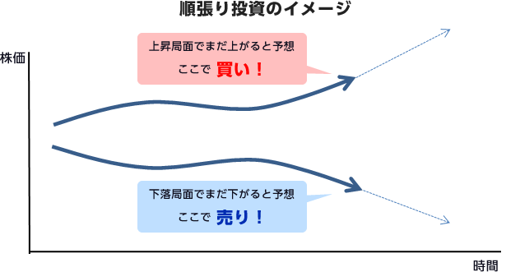

 | 2. 売買タイミングがわかる！ってどういうこと？

 | どのタイミングで買えばよいのか、または売ればよいのかわからないということはありませんか？ 順張り投資ではなかなかそのタイミングを掴めないというデメリットがあります。 しかし、「逆張り投資」なら株価が下がりすぎていて、これ以上下がらないと予想する時に買い、株価が上がりすぎていて、これ以上上がらないと予想するところで売るという投資方法なので、売買タイミングは比較的決めやすいかもしれません。 ただ、「逆張り投資」では、予想が当たれば利益が大きく出るものの、株価の「底」を見極めることは難しく、初心者には不向きとも言われています。

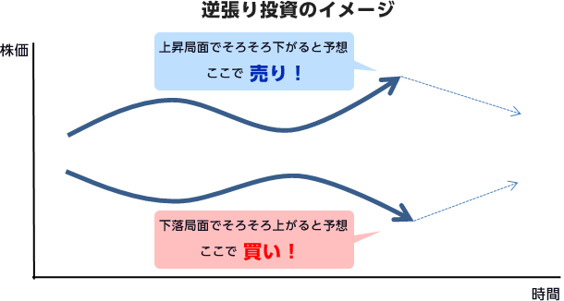

 | 移動平均線
 | 移動平均線とは、一定期間の株価の終値の平均値を繋ぎ合わせた折れ線グラフだということを、 初級編で勉強しましたね。移動平均線を見れば、株価のトレンドを簡単に知ることができます。

 | ここを✔！！
 | 基本的には ・株価が移動平均線よりも上部にある場合は上昇トレンド↑ ・株価が移動平均線よりも下部にある場合は下落トレンド↓

 | ・移動平均線が上向きの場合は上昇トレンド↑
 | ・移動平均線が横ばいなら強弱が拮抗する中立局面→
 | ・移動平均線が下向きの場合は下落トレンド↓
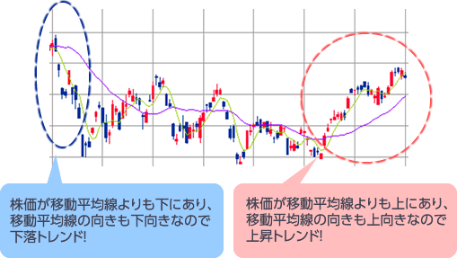

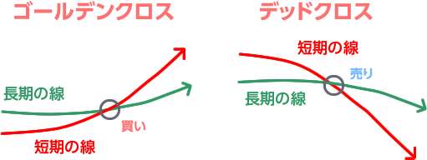

 | ここは注意！！
 | ・相場の急騰・急落時は、短期の移動平均線が大幅に上下するため、ゴールデンクロスが発生しても既に天井となっている場合も多く、売買サインとして機能しなくなることがあります。 ・株価のトレンドを確認しながら、あまり値動きが激しくない場合に利用するようにしましょう！

 | ボリンジャーバンド
 | ボリンジャーバンドとは、移動平均線を中心として上下に引かれた帯状のライン（バンド） のことで、この上下のバンドに挟まれた価格が、統計的に将来の相場における価格の変動幅 を表現したものです。トレンド系の指標と言われていますが、順張り投資・逆張り投資両方 に使える便利な指標です。

 | ポイント１
 | ボリンジャーバンドの幅が狭まった状態から、広がり始めるところが、ボックス相場から抜け、トレンドが始まる前兆を示しています。 ＋のボリンジャーバンドに吸い寄せられるように価格が上昇していれば、上昇トレンドが発生していることを示唆しています。逆も同様に、－のボリンジャーバンドに吸い寄せられるように価格が下落していれば、下落トレンドが発生していると見ることができます。

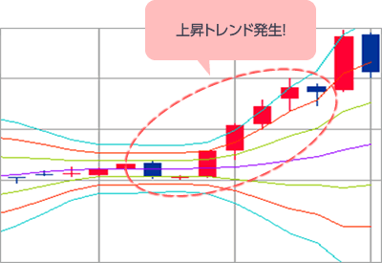

 | ボリンジャーバンドを見ると、「σ（シグマ）」という記号が出てきます。 σとは統計学で使われる用語で、標準偏差とも言われ、平均からの散らばり度合いを示すものです。 ボリンジャーバンドは、株価が一定のレンジに収まる確率を示したもので、+2σと-2σに株価の推移が収まる確率は95.4％とされています。 そこで、株価が上がりすぎた状態である+2σを上抜けたときには売り、株価が下がりすぎた状態である-2σを下抜けたときには買いという売買シグナルとして見ることができます。

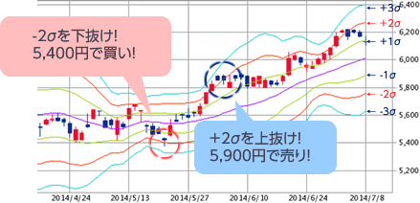

 | 一目均衡表
 | 一目均衡表は日本人が生み出したもので、今では世界中で使用されている人気のテクニカル分析です。一見複雑そうに見えますが、ポイントさえ押さえれば、その名の通り一目で相場のトレンドがわかるテクニカル分析には欠かせない指標の一つです。

 | ・一目均衡表は「基準線」「転換線」「雲」「遅行スパン」の4パートで成り立っています。

 | 基本的には、
 |  | ・ローソク足が「雲」より上部にあれば上昇トレンド↑
 |  | ・ローソク足が「雲」より下部にあれば下落トレンド↓
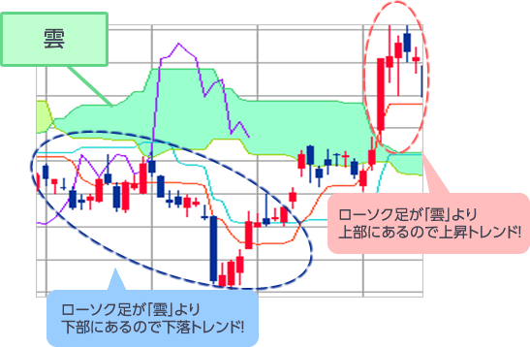

 | ポイント１
 | 基準線は中期のトレンド、転換線が短期のトレンドを示すことから、基準線と転換線の位置関係によっても、相場のトレンドを見ることができます。 基本的には、 ・転換線が基準線より上部にあれば上昇トレンド↑ ・転換線が基準線より下部にあれば下落トレンド↓ ・転換線が基準線を上に抜けると上昇トレンドへ転換のサイン ・転換線が基準線を下に抜けると下落トレンドへ転換のサイン と見ることができます。

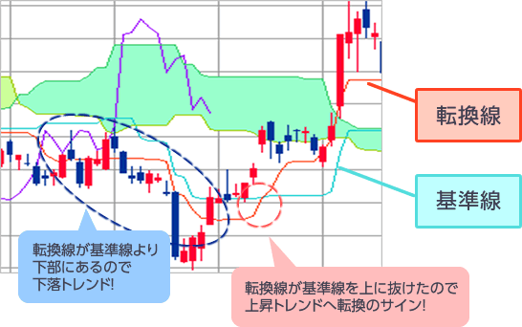

 | ポイント2
 | 遅行スパンは当日の終値を26日後ろにずらして記録したものです。単純なようですが、遅行スパンと株価の位置によってもトレンドがわかる優れものです。 基本的には、 ・遅行スパンが26日前の株価よりも上部にある場合は上昇トレンド↑ ・遅行スパンが26日前の株価よりも下部にある場合は下落トレンド↓ ・遅行スパンが株価を上に抜けると上昇トレンドへ転換のサイン ・遅行スパンが株価を下に抜けると下落トレンドへ転換のサイン と見ることができます。

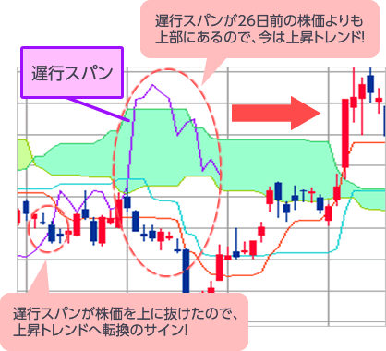

 | 実際に、ソニー（6758）の例を見てみましょう！ 2013年後半から雲の中に株価が突入してからは、雲の下限である1,600円付近で下げ止まり、雲の上限である2,000円付近で押し返されています。 雲の中で株価が推移している時に、どの水準で買おうか、または売ろうか迷っている場合は、雲の上限下限を目安にしてみましょう！

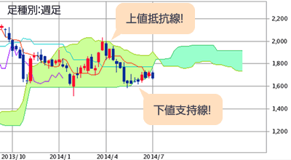

 | DMI
 | DMIは日本語では「方向性指数」と言われ、トレンドの強さや大きさがわかる指標です。 当日の高値が前日の高値を更新していれば上昇トレンドの力が強く、当日の安値が前日の安値を下回っていれば下落トレンドの力が強いということを利用して、相場のトレンドの強さを表現しています。

 | ポイント1
 | 「+DI＝上昇力」「-DI＝下降力」を示すことから、+DIと-DIの位置関係からトレンドの強さがわかります。また、ADXというトレンドの強弱を示す指数もセットで用いられることがあります。 基本的には、 ・＋DI が－DI よりも上部にある場合は上昇トレンド↑ ・＋DI が－DI よりも下部にある場合は下落トレンド↓ と見ることができます。

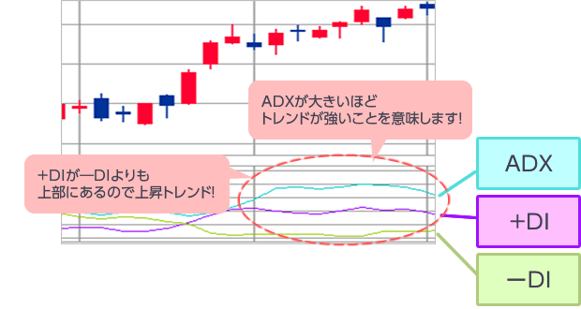

 | 実際に、日本マクドナルドホールディングス（2702）の例を見てみましょう！ 例えば、＋DI が－DI を上抜けた2014年4月に2,750円で買い、－DI が＋DI を上抜けた2014年6月に2,850円で売れたとすると、最低売買単位100株の取引でも、 （2,850円―2,750円）×100株＝10,000円の利益に！ ※手数料・税金等は考慮していません。

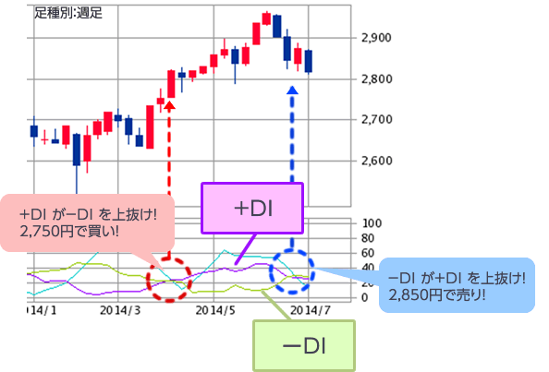

 | ここは注意！！
 | ・ADXが低水準で推移するようなボックス相場の時には、+DIと－DIが何度も交差し、売買サインとして機能しなくなることがあります。 ・トレンドの強さを確認できるADXの動きにも注意しながら利用するようにしましょう！

逆張り_テクニカル分析法
逆張り_テクニカル分析法

 | 移動平均乖離率
 | 移動平均線乖離率とは、株価が移動平均線とどれぐらい離れているか（乖離しているか）を表す指標です。 乖離率がプラスに大きければ、買われ過ぎを示し、マイナスに大きければ売られすぎを示すことから、逆張り投資においてよく利用されます。

 | ポイント１
 | 基本的には、25日移動平均線で見る場合、 ・乖離率が+5％以上は買われ過ぎ ・乖離率が-5％以下は売られ過ぎ と見ることができます。

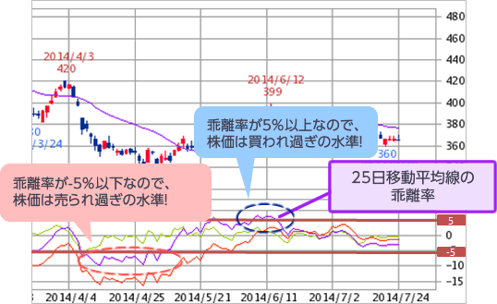

 | 一般的には、乖離率が±5％以上で過熱感が高まり、±10％以上になると、株価の天井や大底になる場合が多く、売買タイミングの目安になると言われています。 実際に、シャープ（6753）の例を見てみましょう！ 例えば、乖離率が－10％を下回った2014年4月に255円で買い、乖離率が+10％を超えた2014年5月に315円で売れたとすると、最低売買単位1,000株の取引でも、 （315円―255円）×1,000株＝60,000円の利益に！

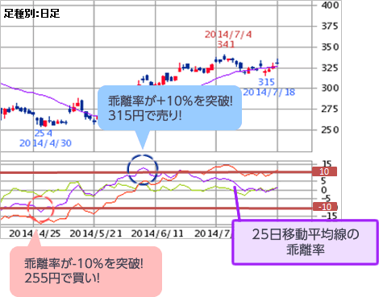

 | ここは注意！！
 | ・株価が移動平均線と並行して緩やかに推移する場合は、乖離が広がらないので、 売買タイミングを計る指標としては有効となりません。 ・売買タイミングの目安とする乖離率は、使用する移動平均線の日数やチャートの足種別によっても変わってきます！

 | サイコロジカルライン
 | 「サイコロジカル」とは「心理的な」という意味で、その名の通り、投資家の心理を数値化して売買タイミングを判断するのに役立つテクニカル指標です。例えば、10日間連続して上昇すれば、もうそろそろ下がるだろうと考える投資家が多くなり、実際に売りが多くなって、株価が下落する可能性が高まるという事象を利用したものです。

 | ポイント１
 | ・勝率（上昇率）が75％以上になると買われ過ぎ ・勝率（上昇率）が25％以下になると売られ過ぎ と見ることができます。 勝率（上昇率）とは、過去数日（一般的に過去12営業日で計算）において前日の終値よりも高かった日を勝ちとし、何勝何敗かをパーセンテージで表したものです。例えば過去12日間で9勝していれば、75％となります。

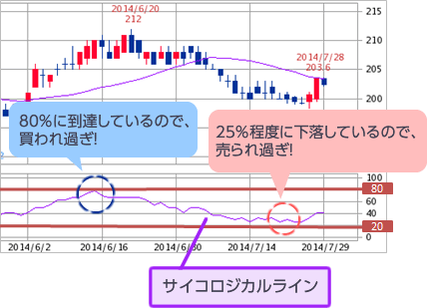

 |  | 株価が上昇した日を勝ちとすれば、勝率が高まるほど割高となって下落する確率が高まります。逆に、勝率が低くなるほど割安となって上昇する確率が高まることから、目先の反転を予測して、売買タイミングに活かすことができます。 実際に、カカクコム（2371）の例を見てみましょう！ 例えば、サイコロジカルラインが20％以下となった2014年7月初旬に1,680円で買い、80％に到達した2014年7月下旬に1,800円で売れたとすると、最低売買単位100株の取引でも、 （1,800円―1,680円）×100株＝12,000円の利益に！

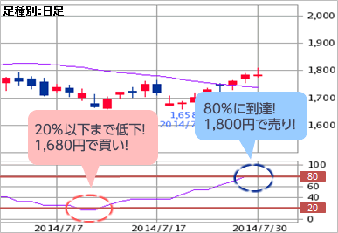

 | ここは注意！！
 | ・サイコロジカルラインは単純な計算によって求められる数値なので、銘柄ごとに反転するタイミングや水準が異なり、売買シグナルの一般的な目安が有効とならない場合があります。 ・サイコロジカルラインだけで売買タイミングを判断せず、複数の指標を組み合わせて利用するようにしましょう！

 | MACD
 | MACDは株価のトレンドと売買タイミングを同時に見ることができる便利なテクニカル指標です。 移動平均線に似ていますが、直近の値動きの影響度を高めているので、比較的精度の高い指標と言われています。 ＭＡＣＤは「ＭＡＣＤ」「シグナル」というラインと、「ＯＳＣＩ」という棒グラフの3つで構成されています。

 | ポイント１
 | 基本的には、 ・MACDがシグナルを上抜ければ上昇トレンドへ転換のサイン↑ ・MACDがシグナルを下抜ければ下落トレンドへ転換のサイン↓ と見ることができます。 また、MACDとシグナルの傾きが急であるほど、そのトレンドが強いと見ることもできます。

 | ポイント2
 | OSCIは、MACDとシグナルがどれだけ離れているかを表した棒グラフです。 基本的には、 ・OSCIが底値圏から反転すれば上昇トレンドへ転換のサイン↑ ・OSCIが天井圏から反転すれば下落トレンドへ転換のサイン↓ と見ることができま

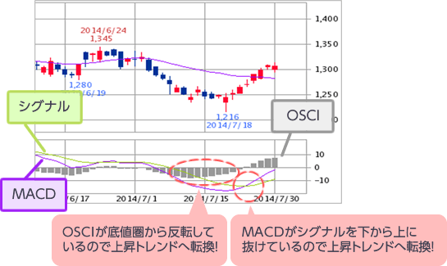

 | 実際に、ブリヂストン（5108）の例を見てみましょう！ 例えば、OSCIが底値圏から反転し、MACDがシグナルを上抜けた2014年7月初旬に3,700円で買い、OSCIが天井圏から反転し、MACDがシグナルを下抜けた2014年7月下旬に3,800円で売れたとすると、最低売買単位100株の取引でも、 （3,800円―3,700円）×100株＝10,000円の利益に！ ※手数料・税金等は考慮していません。

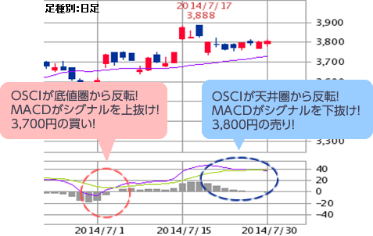

 | ここは注意！！
 | ・MACDの売買シグナルは、他の指標に比べてサインが出るのがわずかに遅いという特徴があります。ボックス相場などでは特にその傾向が強くなります。 ・そのため、急激な上昇や下落についていけないこともありますので、MACDだけで売買タイミングを判断せず、複数の指標を組み合わせて利用するようにしましょう！

 | モメンタム
 | モメンタムとは、現在と過去の株価を比較することで、現在の相場が強気か弱気かを判断することができる指標です。相場の勢いや相場反転の目安となる水準を知ることができます。

 | ポイント１
 | 基本的には、 ・モメンタムが0ラインより上部にあれば強気相場↑ ・モメンタムが0ラインより下部にあれば弱気相場↓ と見ることができます。

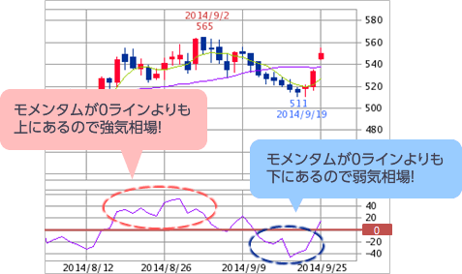

 | 実際に、花王（4452）の例を見てみましょう！ 例えば、モメンタムが0ライン を上抜けた2014年8月上旬に4,100円で買い、モメンタムが0ラインを下回った2014年9月上旬に4,400円で売れたとすると、最低売買単位100株の取引でも、 （4,400円―4,100円）×100株＝30,000円の利益に！

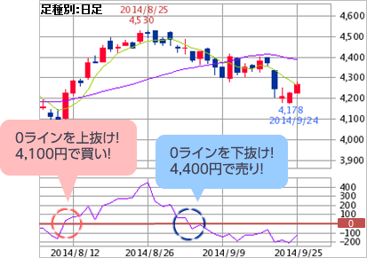

 | ここは注意！！
 | ・モメンタムが0ラインを頻繁に交差する場合は、売買サインとして機能しなくなることがあります。 ・足種別やモメンタムの算出期間を調整することで0ラインとの交差が少なくなる場合がありますので、いろいろ試してみましょう！

 | RSI
 | RSIは「相対性指数」とも言われ、「買われ過ぎ」「売られ過ぎ」といった、相場の強弱を教えてくれるオシレーター系の代表的な指標です。 一定期間の中での上昇幅や下落幅を基に算出されるので、レンジ相場でより力を発揮します。

 | ポイント１
 | 基本的には、 ・RSIが70％以上になると買われ過ぎ ・RSIが30％以下になると売られ過ぎ と見ることができます。

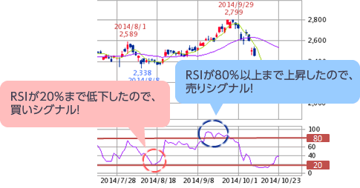

 | 実際に、エヌ・ティ・ティ・データ（9613）の例を見てみましょう！ 例えば、RSIが20％程度まで低下した2014年8月上旬に3,700円で買い、RSIが80％以上となった2014年9月上旬に3,900円で売れたとすると、最低売買単位100株の取引でも、 （3,900円―3,700円）×100株＝20,000円の利益に！

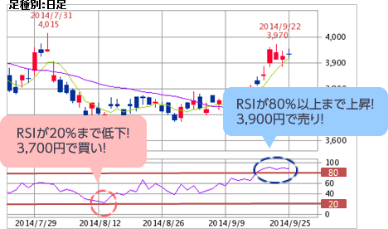

 | ここは注意！！
 | ・レンジ相場で力を発揮する指標なので、相場が大きく動いたときには売買サインとして機能しなくなることがあります。 ・トレンド系のテクニカル指標と組み合わせて、利用するようにしましょう！

 | ストキャスティクス
 | ストキャスティクスも、RSIと同様に「買われ過ぎ」「売られ過ぎ」といった、相場の強弱を教えてくれるオシレーター系の代表的な指標です。RSIと異なる点は、2本の線から成り立っているということです。また、ストキャスティクスの方が振れ幅が大きいという特徴があります。

 | ポイント１
 | 基本的には、 ・ストキャスティクスが70％以上になると買われ過ぎ ・ストキャスティクスが30％以下になると売られ過ぎ と見ることができます。 また、ストキャスティクスには2種類あります。「％K」と「％D」の2本の線を使ったものが、「ファストストキャスティクス」で、「％SD」と「％D」の2本の線を使ったものが、「スローストキャスティクス」になります。「％K」は、ある期間における株価レンジで、直近の終値がどの位置にあるかを見る指標です。「％D」は、「％K」を移動平均化したもので、「％SD」は「％D」を移動平均化したものです。そのため、「スローストキャスティクス」は若干遅行性がありますが、より動きが滑らかになるため、「ファストストキャスティクス」よりもダマシのサインが少なくなるという特徴があります。

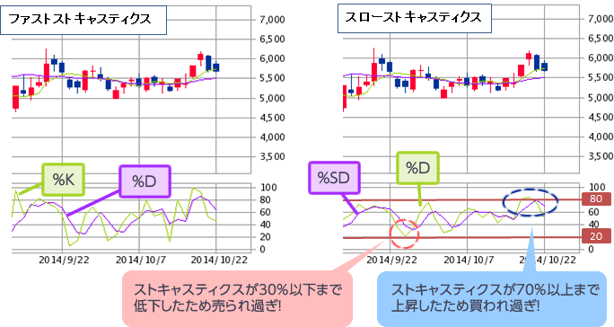

 | 実際に、ミクシィ（2121）の例を見てみましょう！ 例えば、スローストキャスティクスが20％程度で、％Dが％SDを上抜けた2014年9月上旬に5,000円で買い、スローストキャスティクスが80％程度で、％Dが％SDを下抜けた2014年10月下旬に5,800円で売れたとすると、最低売買単位100株の取引でも、 （5,800円―5,000円）×100株＝80,000円の利益に！

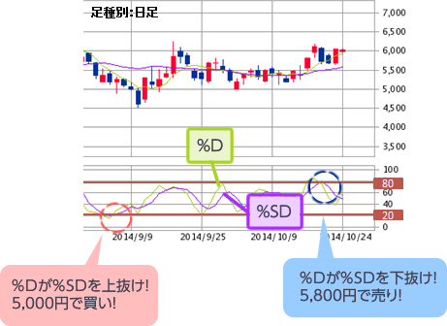

 | ここは注意！！
 | ・レンジ相場で力を発揮する指標なので、相場が大きく動いたときには売買サインとして機能しなくなることがあります。 ・ファストストキャスティクスはダマシが多く、適切な売買タイミングが読み取り辛いという傾向があるので、スローストキャスティクスやトレンド系を組み合わせて、利用するようにしましょう！

チャートの見方
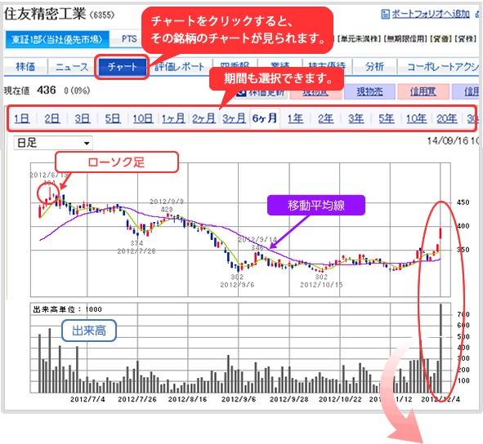
チャートの見方

 | 前提として…
 | チャートとは、過去の株価データをグラフにしたもので、株価の「トレンド」を示すものです。株価の上下を表した「ローソク足」と、株価の平均値を一つの線でとらえた「移動平均線」、そして「出来高」を加えたものが一般的です。 このチャートにはさまざまな「パターン」があり、天井圏・底値圏を表す「シグナル」をあわせて、「買い時」がわかります。

 | ローソク足とは
 | ローソク足とは、株価の動きを長方形（ローソク）に表したものです。 株価が始値よりも終値が高く終えたことを意味する「陽線」、株価が始値よりも終値が安く終えたことを意味する「陰線」、上昇も下降もしない「十字足」の三種類あります。 その日の高値・安値をローソク足に加えて、一日の株価を表す「日足（ひあし）」ができます。日足のローソク足を連続して表に並べることで日足チャートができあがります。また、「週足（しゅうあし）」とは1週間の株価の値動きを表し、「月足（つきあし）」は1ヶ月の株価の値動きを表します。

 | 移動平均線 とは？
 | 移動平均線とは、一定期間の株価の終値の平均値を繋ぎ合わせた折れ線グラフです。 例えば25日移動平均線の場合、その日からさかのぼって25日間の終値を合計し、25で割ったものが第１日目の移動平均値となります。次の日からも同じように、株価の合計を25で割り、順次移動しながら株価の平均値をだしてグラフ化すれば、25日移動平均線になります。

 | 出来高 とは？
 | 出来高とは、「売買高」とも呼ばれ、株式の売買が成立した合計の株数をいいます。出来高が多いほど、売買が活発であることを意味し、人気度が高いとも言われます。株価が大きく動く前や動き始めの時には、 一般的に出来高が増える傾向があります。チャート上では棒グラフで表されます。

勝利_Japan
勝利

 |  |  |  |  | 100株単位
 | 証券コード | 日付 | 購入価格 | 売却価格 | 株数 | 購入理由 | 売却理由 | 差額
 | 9201 | 2020 2023 6/?→6/22 | 1710 | 3061 | 1 | コロナ化の影響で暴落していたことが見て取れたから | 利益が十分とれており、2025に自動で一般に移されるようなので忘れる前に100株だけ売却 | 1351

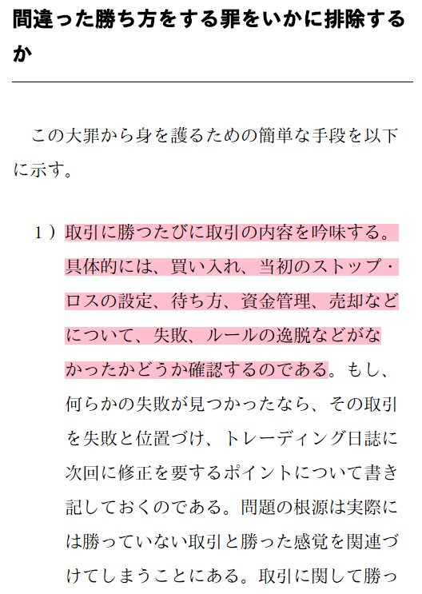
 | 9684 | 2023 6/15→6/22 | 6863 | 7251 | 1 | FF発売前で上昇することが分かりやすく予想できたから | 発売後、上昇を予想したが下がり始めたので売却 | 388

 | 9468 | 2023 6/19→7/03 | 3500 | 3548 | 1 | ゴールデンクロス後の上がり調子だったから | 売却日前から横這いが続いていて上昇幅が少なく 持っていても利益が少ないと感じた | 48

 | 7388 | 2023 9/11 → 9/19 | 3345 | 3375 | 1 | ゴールデンクロスに入りかかっていた | マイナスになっており、上昇する見込みが少ないと感じたため 売却したが約定の結果を見ると多少のプラスになってたのでラッキー | 30

 | 9433 | 2023 6/22→9/25 | 4479 | 4697 | 1 | ゴールデンクロスに入り、上昇傾向にあった | ゴールデンクロスが終了し、下降傾向に入ったため | 218

 | 2702 | 2023 7/10→9/25 | 5537 | 5715 | 1 | 過去数か月間、上昇傾向が続き長く持っていても落ちることは ないと感じたから | ゴールデンクロスが終了し、下降傾向に入ったため | 178

 | 5253 | 2023 9/25→9/27 | 2463 | 2619 | 2 | 売り傾向による、急落があり買うべきだと判断 | 短期保持の予定かつ、ある程度利益が得られたため | 312

 | 5253 | 2023 9/28→10/10 | 2514 | 2650 | 4 | 売り傾向による、急落があり買うべきだと判断 | 下降を開始したため。 結果論だけどもう少し待っても良かった | 544

 | 5253 | 2023 10/18→11/9 | 2554 | 2755 | 3 | 2550付近であれば今までの傾向上、また上がると予想 | 利確位置で想定していた地点まで到達したので利確 | 603

 | 9201 | 2023 10/16→11/9 | 2697 | 2825 | 1 | 通常の価格より著しく低下していたように感じたため | 十分な利益を得たと感じたため利確 | 128

 | 5032 | 2023 11/15→11/20 | 3583 | 3716 | 2 | 短期軸(3日)でゴールデンクロスを組んでおり 今後伸びる可能性がある | 短期での急激な伸びがあり、急落する可能性があるので 一定の利益を得たので逃げ | 266

 |  |  |  |  |  |  |  | 0

 | 9697 | 2023 2024 11/10→1/11 | 5,072.50 | 5340 | 1 | 直近での高値に比べて大きく下げていたので購入 | 急激な伸びがあり、株数も200あったため ある程度の利益で 半分は利確 | 267.5

 | 9697 | 2023 2024 12/4→1/16 | 4898 | 5396 | 1 | 直近での高値に比べて大きく下げていたので購入 | 下げ始めたので撤退、機能のうちに逃げればもっと利益を上げることが出来た… | 498

 | 7203 | 2023 2024 11/20→1/22 | 2878 | 2972 | 2 | 直近での高値に比べて大きく下げていたので購入 | 上昇幅が少なくなっており、上げ止まりが起こりそうだったから | 188 | ←円高により大きく下げたが、しっかり耐えきって利確できた
 |  |  |  |  |  |  |  |  | 嬉しい
 | 7203 | 2024 2024 11/21→1/22 | 2783 | 2971.5 | 2 | 直近での高値に比べて大きく下げていたので購入 | 上昇幅が少なくなっており、上げ止まりが起こりそうだったから | 377

 |  |  |  |  |  |  |  | 0

 |  |  |  |  |  |  |  | 0

 |  |  |  |  |  |  |  | 0

 |  |  |  |  |  |  |  | 0

正しい勝ち方負け方分析
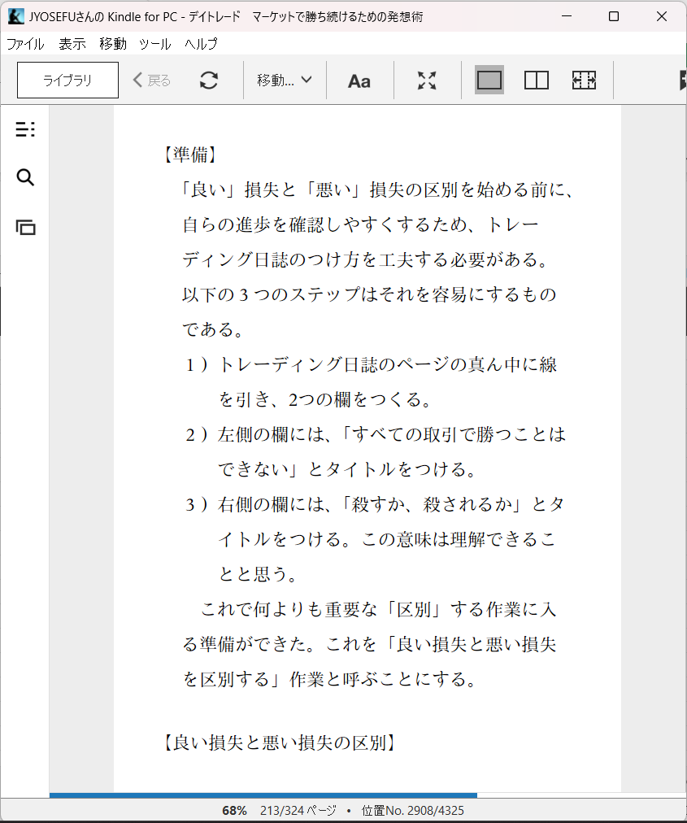
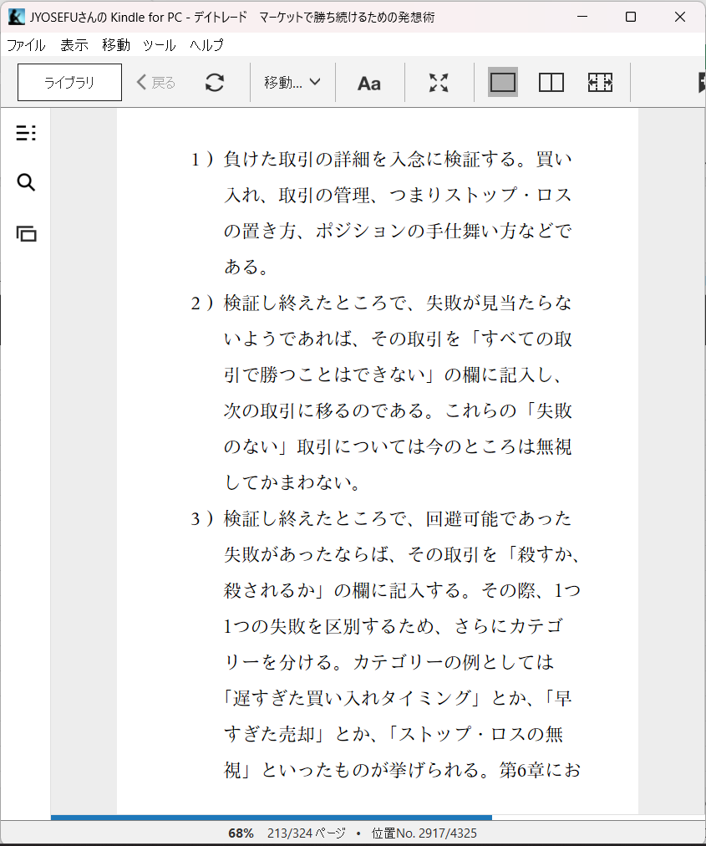
SBI

分析用
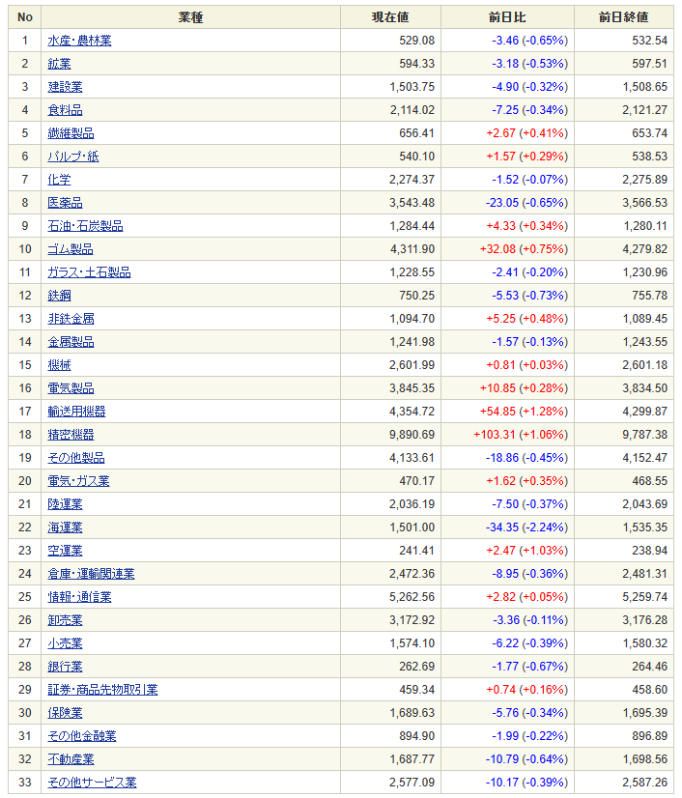
分析

 | 日付
 | 2023-07-05
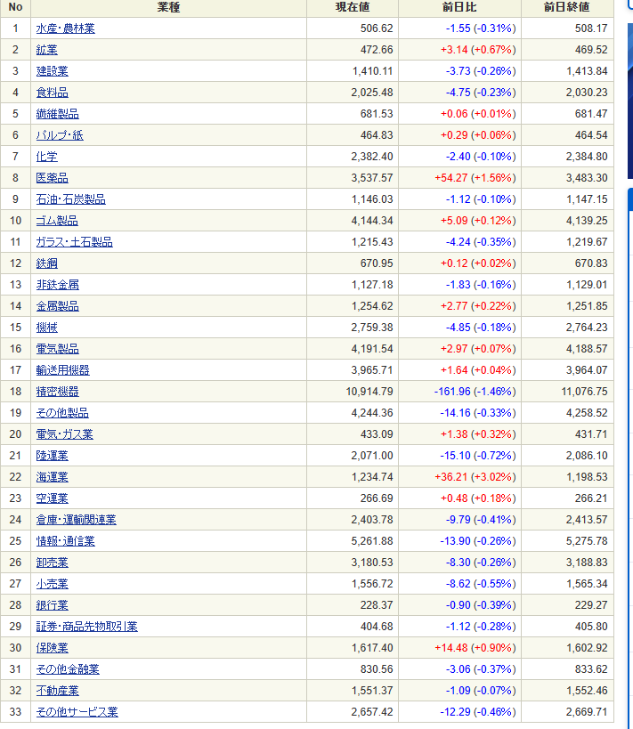

 | 日付
 | 2023-07-06

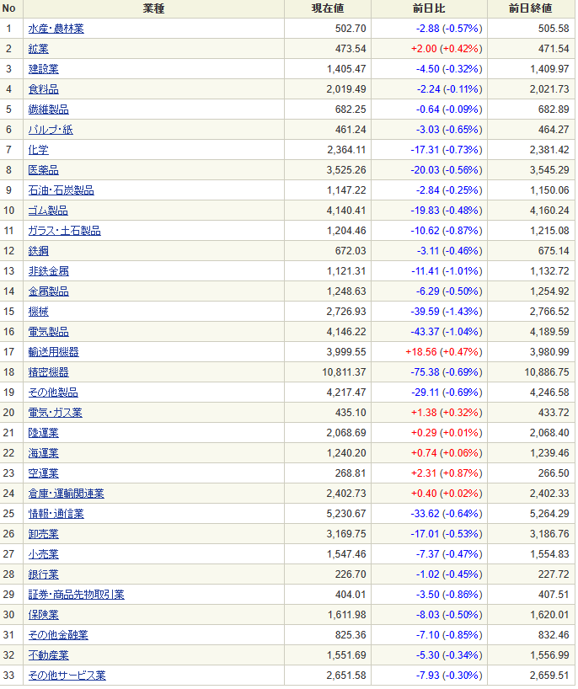

 | 日付
 | 2023-07-10

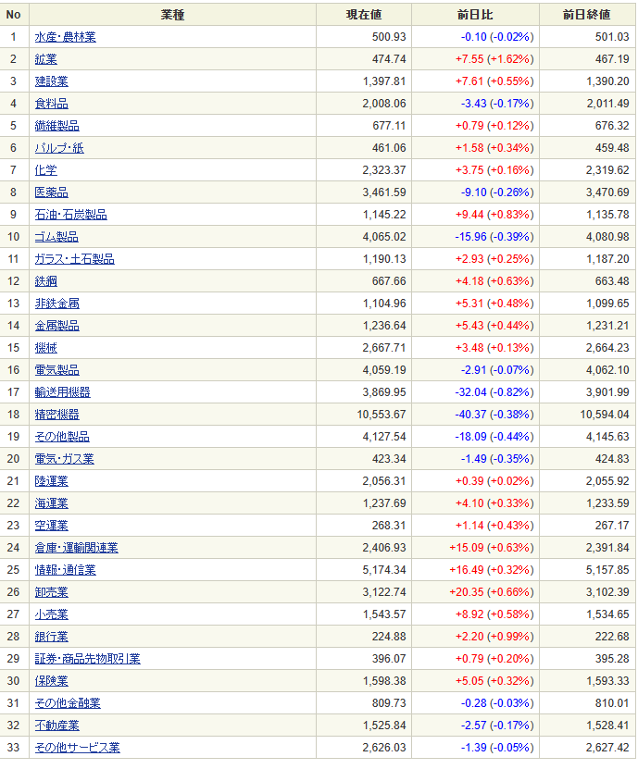

 | 日付
 | 2023-07-19
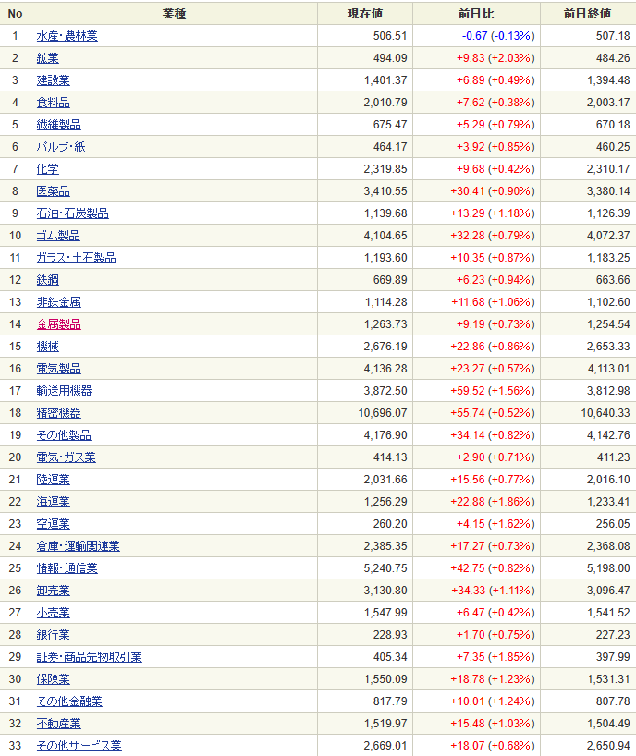

 | 日付
 | 2023-07-31

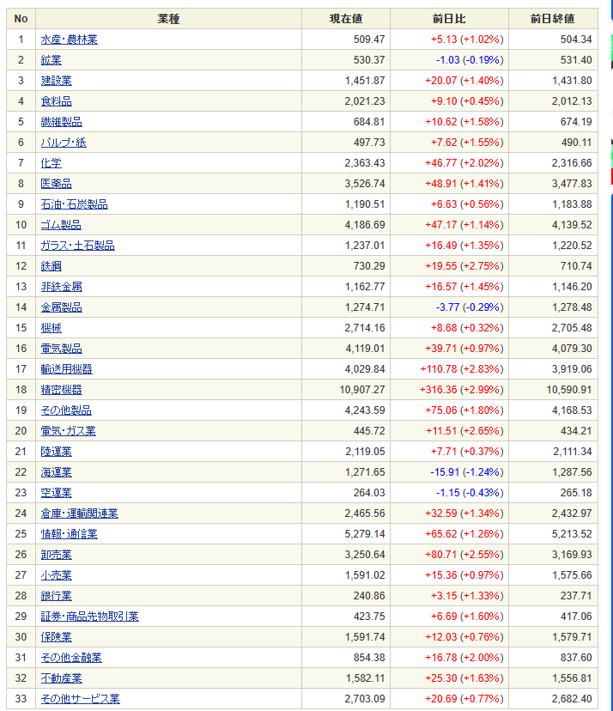

 | 日付
 | 2023-08-01

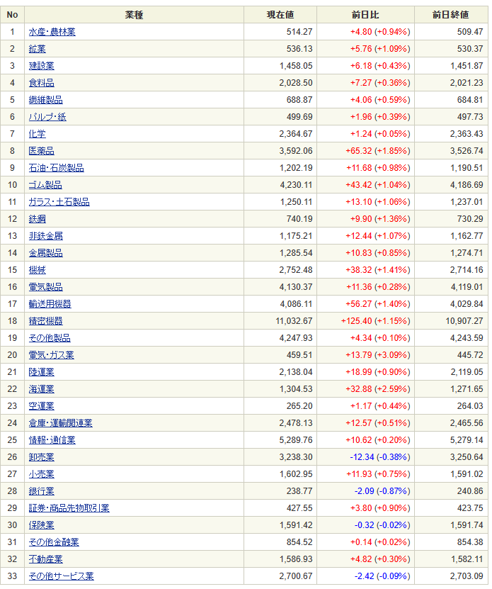

 | 日付
 | 2023-08-12
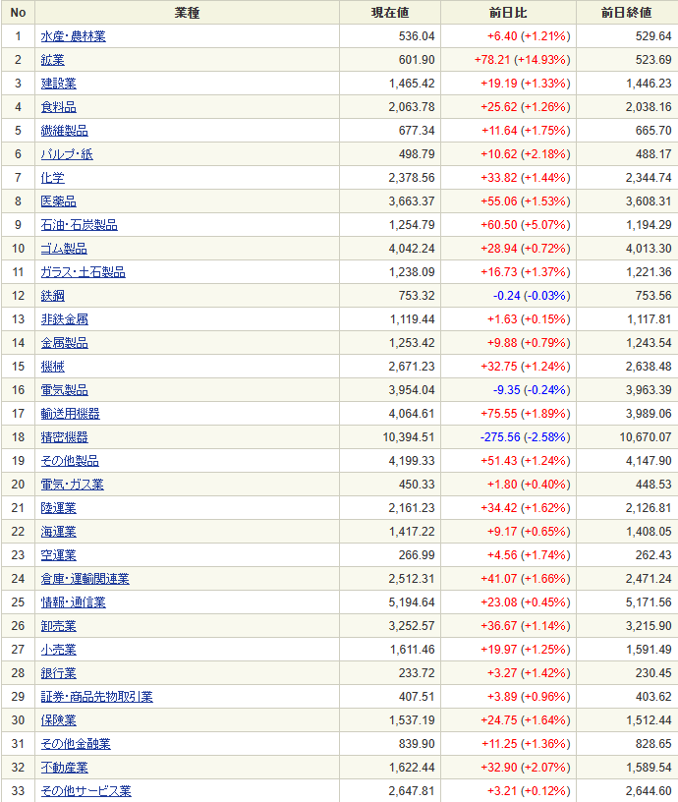

 | 日付
 | 2023-09-06
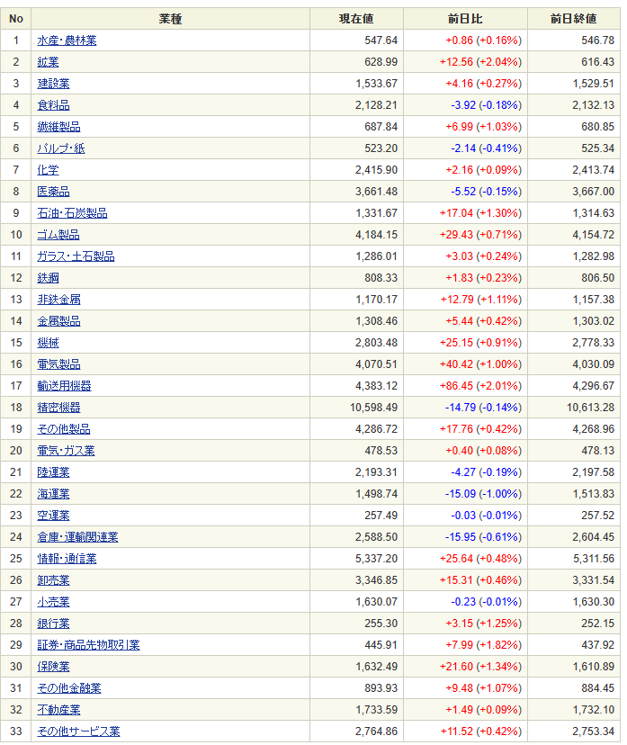

 | 日付
 | 2023-09-08
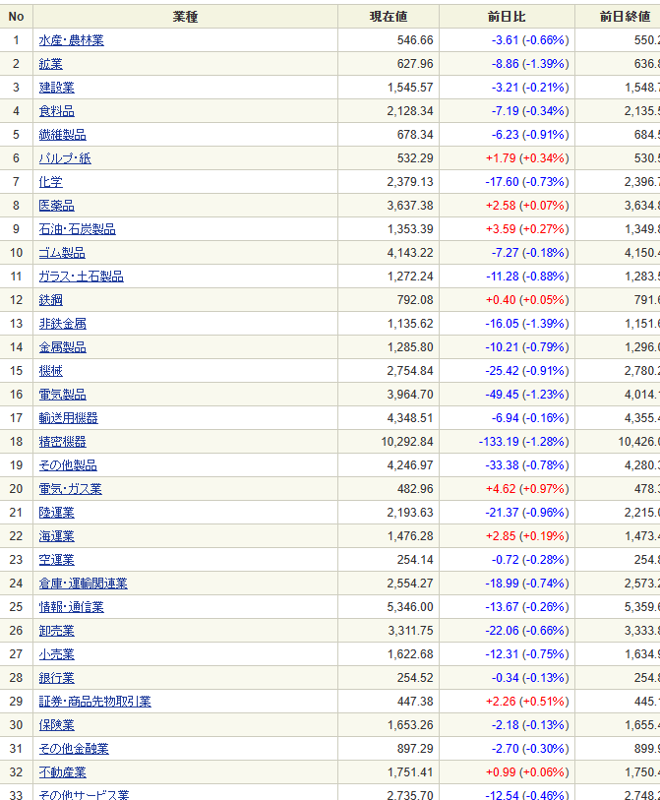

 | 日付
 | 2023-09-11

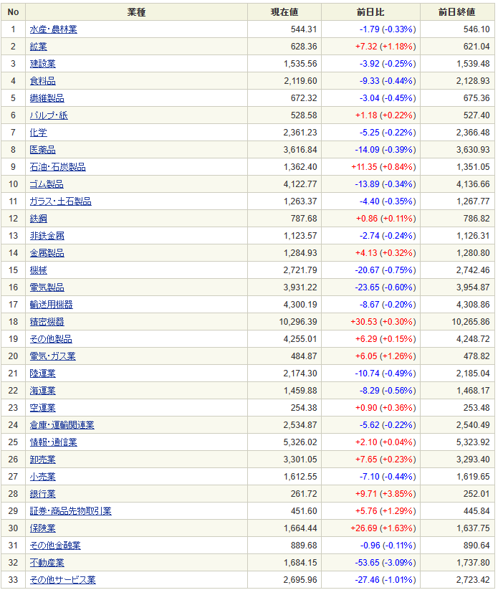

 | 日付
 | 2023-09-25

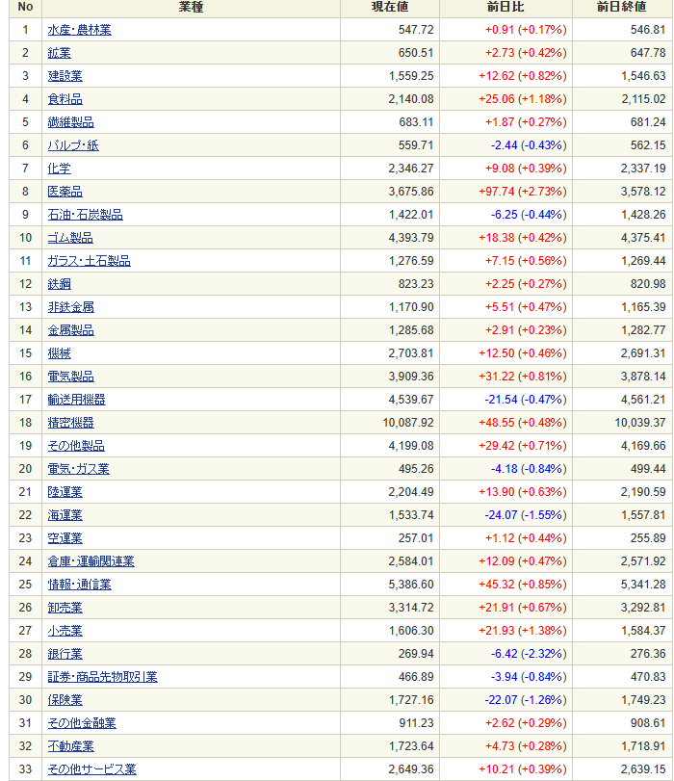

 | 日付
 | 2023-10-11

